List1
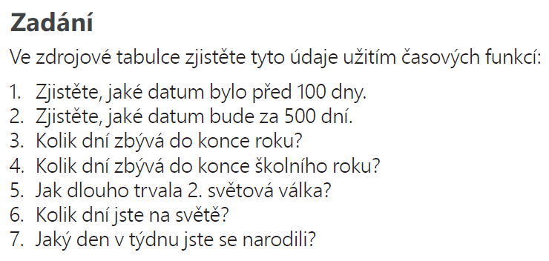

 | 2024-02-04

2024-01-25 | Číslo úkolu | Hodnota | Popis
 | 1 | 2023-10-17 | za 100 dní
 | 2 | 2025-06-08 | za 500 dní
 | 3 | 342 | do konce roku
 | 4 | 157 | do konce školního roku
 | 5
 | 6 | 5990 | věk ve dnech
 | 7 | 6 | jaký den v týdnu narozen

